راهنما
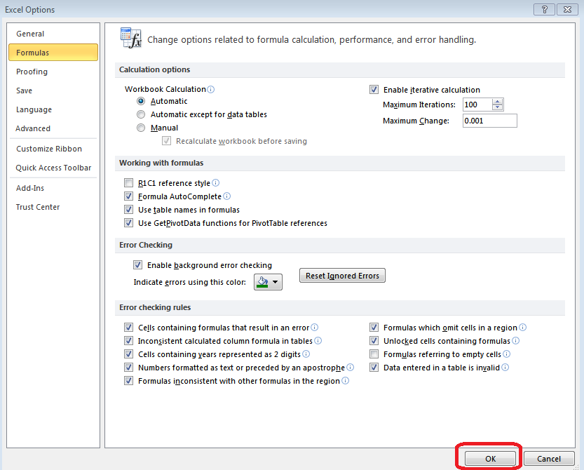
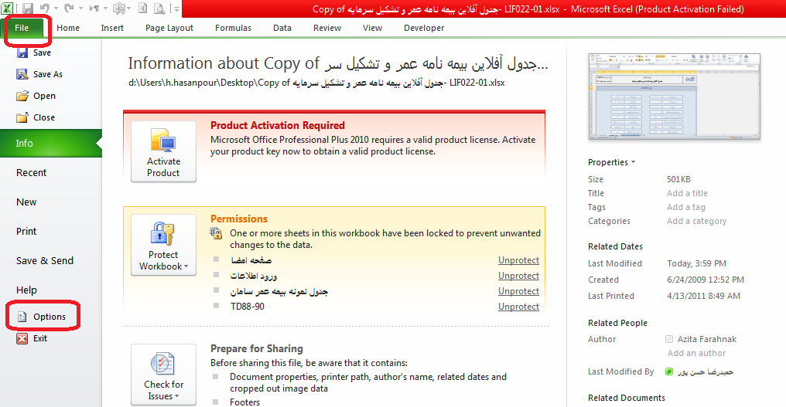
 | کد مدرک: LIF153 | بیمه سامان
 | شماره تجدیدنظر: 06 | جدول آفلاین بیمه عمر و تشکیل سرمایه (قرارداد گروهی) (روش پرداخت غیریکجا)

 | پیش از اولین استفاده از این فایل ابتدا می بایست مراحل ذیل را انجام دهید:

 | 1. ابتدا از منوی File بر روی تب Option کلیک نمایید:

 | 2. سپس بر روی Formulas کلیک کنید:
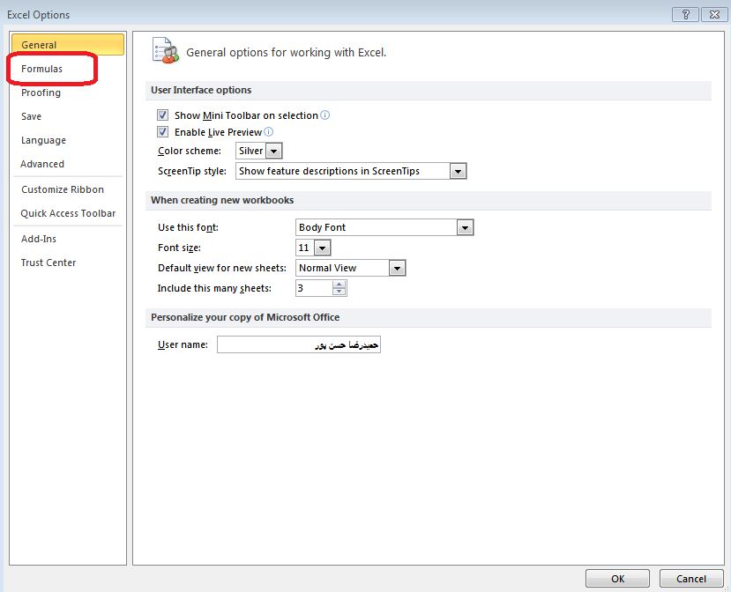

 | 3. مانند شکل زیر تیک آیتم Enable iterative calculation را بزنید:
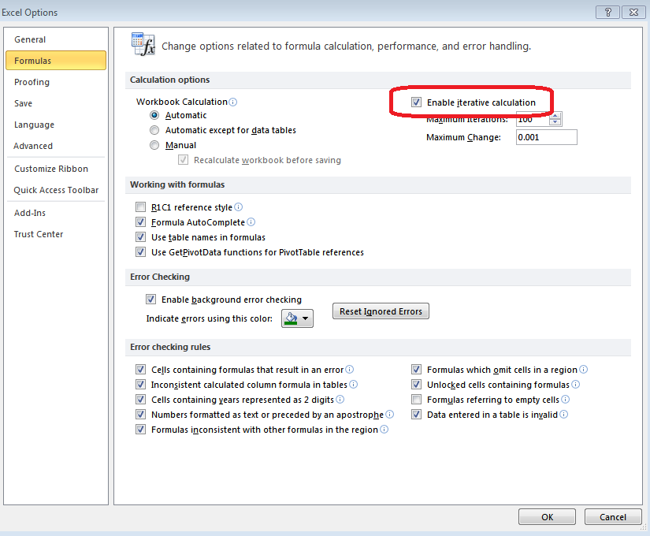

4. در نهایت بر روی کلید OK کلیک نمایید:

